关系图
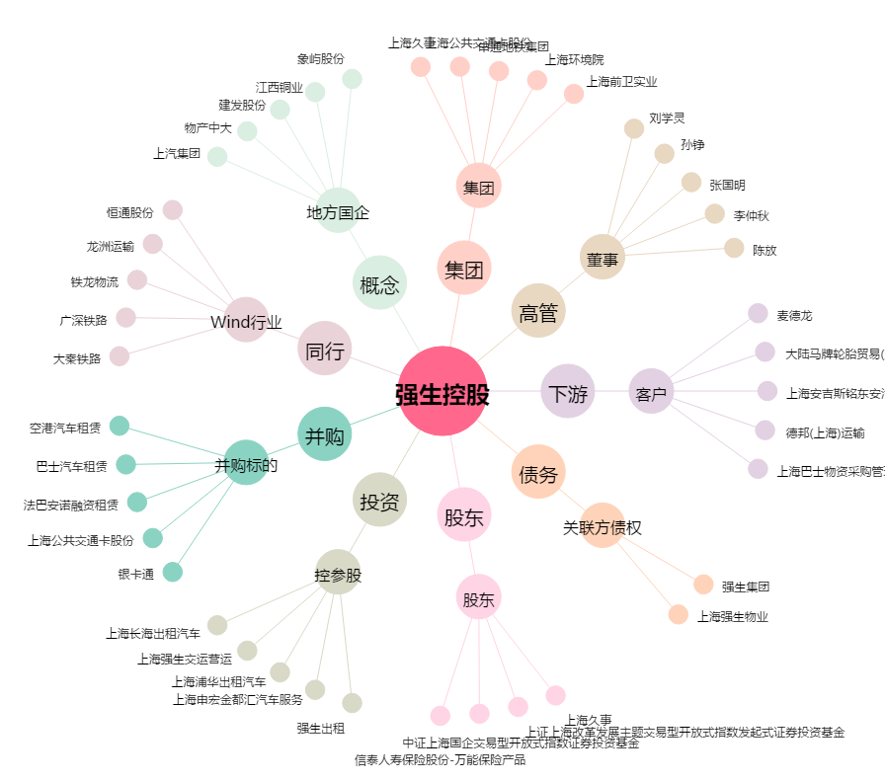
强生控股[600662.SH] - 关系概览图

